상품제안서
루나리스 FM수신 LED 대형 벽시계 73cm | 상품코드: F20377

 |  |  |  |  |  |  | 02-412-0044 | www.easy1.co.kr
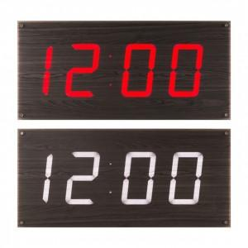 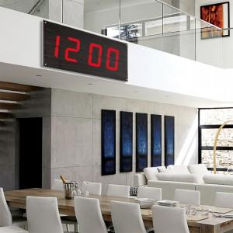 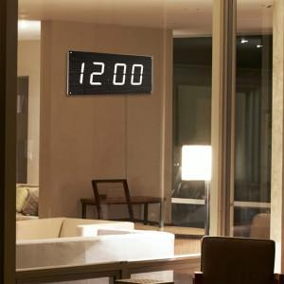

【상세/제작정보】 | 기본수량 미만시 추가 인쇄비가 발생합니다.

【인쇄/포장옵션】 | 실크 / 포장불가능

【공급단가】 | 수량 | 50~ | 100~ | 300~ | 500~ | 1,000~
*VAT별도 | 레드 | 472,500원 | 455,000원 | 437,500원 | 420,000원 | 409,500원
 | 화이트 | 499,500원 | 481,000원 | 462,500원 | 444,000원 | 432,900원

【상품 URL】 | https://dev.easy1.co.kr:443/src/goods_detail.php?gdno=20377

